상품제안서
아테스토니 75 자동 UV차단 암막 솔리드 W82 골프우산 | 상품코드: F26236

 |  |  |  |  |  |  | 02-412-0044 | www.easy1.co.kr
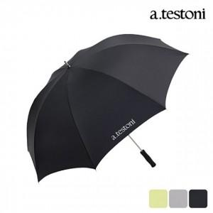

【상세/제작정보】

【인쇄/포장옵션】 | 실크, 원단 1도 / 포장불가능

【공급단가】 | 수량 | 100~ | 300~ | 500~ | 1,000~ | 3,000~
*VAT별도 | 단가 | 18,500원 | 18,200원 | 17,760원 | 17,310원 | 17,020원

【상품 URL】 | https://dev.easy1.co.kr:443/src/goods_detail.php?gdno=26236

